Sheet1
id | name | sex | age |  | id | account
1 | 张三 | 男 | 11 |  | 1 | 111
2 | 李四 | 女 | 12 |  | 2 | 222
3 | 王麻子 | 女 | 14 |  | 2 | 333

A inner join B
id | name | sex | age | account
1 | 张三 | 男 | 11 | 111
2 | 李四 | 女 | 12 | 222
2 | 李四 | 女 | 12 | 333

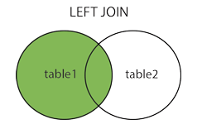
A left join B
id | name | sex | age | account
1 | 张三 | 男 | 11 | 111
2 | 李四 | 女 | 12 | 222
2 | 李四 | 女 | 12 | 333
3 | 王麻子 | 女 | 14 | null

A right join B
id | name | sex | age | account
1 | 张三 | 男 | 11 | 111
2 | 李四 | 女 | 12 | 222
2 | 李四 | 女 | 12 | 333

